상품제안서
[보틀로만] 친환경 모카 손잡이 머그 텀블러 600ml | 상품코드: F27560

 |  |  |  |  |  |  | 02-412-0044 | www.easy1.co.kr
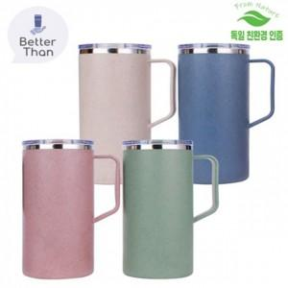

【상세/제작정보】 | 기본수량 미만 인쇄시 비용 추가. 전사스티커 제작 가능합니다. (별도문의) 배송비- 1box 35개 5000원/별도

【인쇄/포장옵션】 | 실크 / 포장지포장

【공급단가】 | 수량 | 100~ | 300~ | 500~ | 1,000~ | 3,000~
*VAT별도 | 단가 | 6,000원 | 5,900원 | 5,760원 | 5,610원 | 5,520원

【상품 URL】 | https://dev.easy1.co.kr:443/src/goods_detail.php?gdno=27560

